SCHEMA UNIFILAIRE
 |  | Schéma Unifilaire / ouvrages hors-tension
 |  | Poste Source de : | AIX LES BAINS |  | Ouvrage : | TR 312 |  |  | NIP n° : | 24ALP613818 |  | Date de réalisation : |  | 2025-04-23
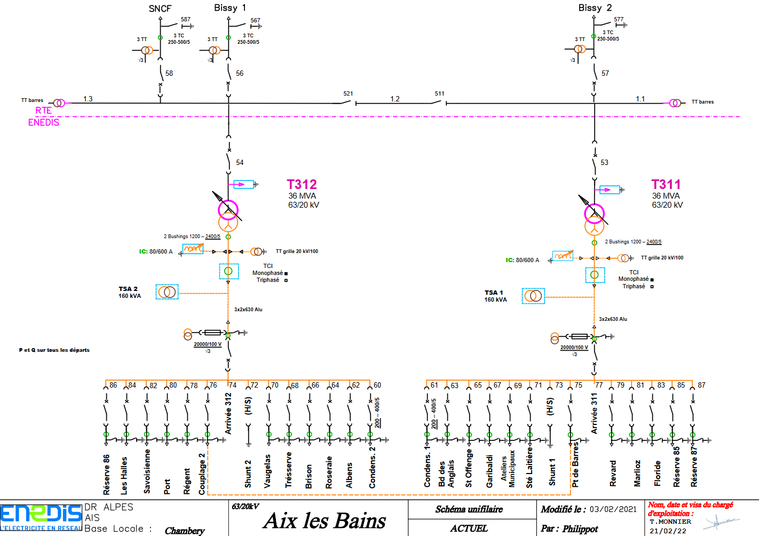

Ouvrages hors tension

Observations: |  |  |  |  |  |  |  | Nb de Cadenas posés |  |  | Nb de Macarons C11posés |  | Nb de "Dispo CdT" posés

C11
00
Responsable Identifié Préparation |  |  | Validation Chargé d'Exploitation |  | Prise en compte par le Chargé De Consignation |  | Macaron / Cadenas | Dispo CdT / MALT |  | Symboles MALT
Nom : | DUFOUR |  | Nom : | Nom CEX | Nom :
Visa : | Visa RIP | GPR | Visa : | Visa CEX | Visa :
le : | 2025-02-17 |  | le : | 0 | le : | ___ / ___ / ______

BALISAGE TR
 |  | Plan de balisage : zone de travail & zone anticonfusion
 |  | Poste Source de : | Aix les Bains |  | Ouvrage : | TR312 |  |  | NIP n° : | 24ALP613818 |  | Date de réalisation : |  | 2025-04-23

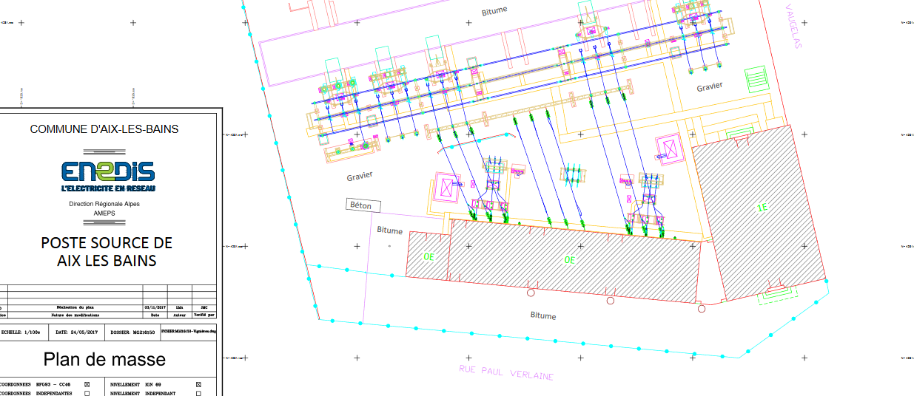

Ouvrage sous tension

Panneau anti-confusion sur porte loge
Zone de travail + panneau sur porte loge

Panneau anti-confusion sur porte loge

Panneau Zone de travail sur porte loge

Observations: |  |  |  |  |  |  |  | Nb de Cadenas posés |  |  | Nb de Macarons C11posés |  | Nb de "Dispo CdT" posés

C11
00
Responsable Identifié Préparation |  |  | Validation Chargé d'Exploitation |  | Prise en compte par le Chargé De Consignation |  | Macaron / Cadenas | Dispo CdT / MALT |  | Symboles MALT
Nom : | DUFOUR |  | Nom : | Nom CEX | Nom :
Visa : | Visa RIP | GPR | Visa : | Visa CEX | Visa :
le : | 2025-02-17 |  | le : | 0 | le : | ___ / ___ / ______

